画像
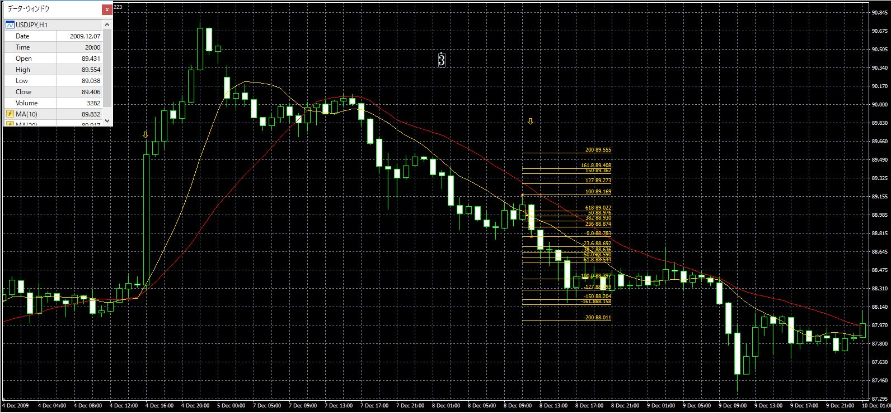
No.1 | No.2
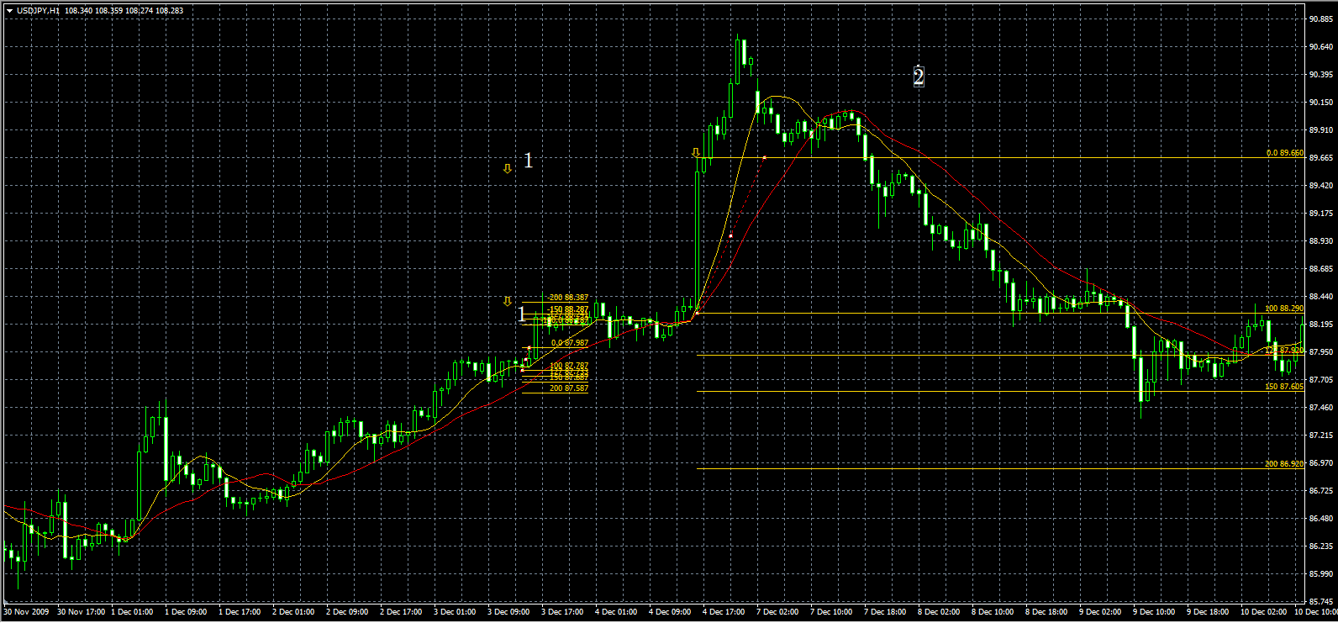

 |  | タッチなしでとりけしです。

No.3

